Prueba Documentos
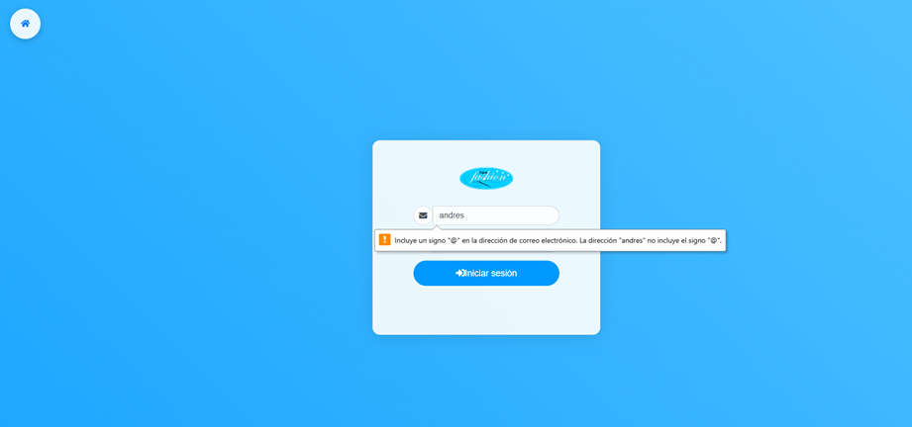
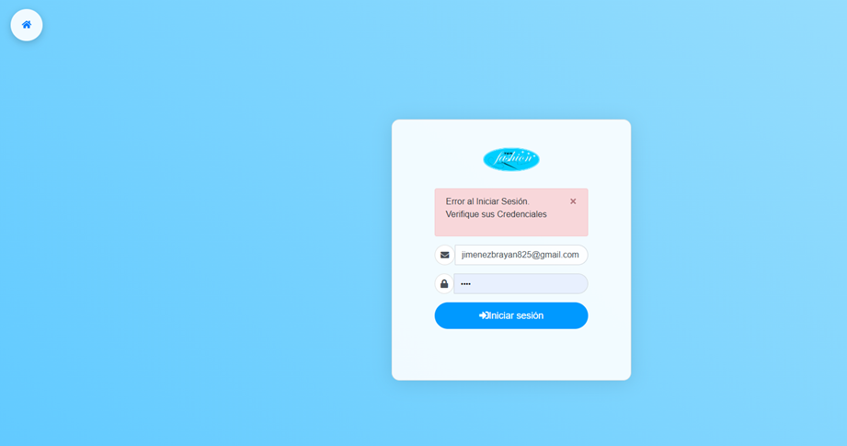
Prueba de Caja Blanca
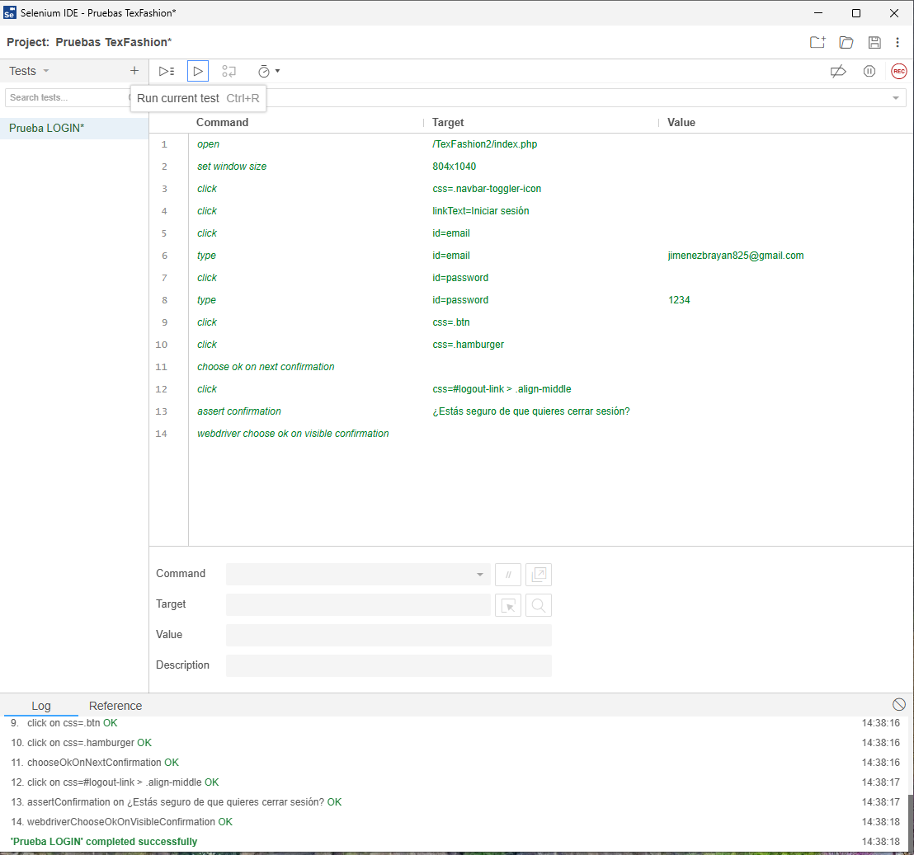
INFORMACION GENERAL | Busca asegurar que el código del módulo de Login funciona de acuerdo con las especificaciones y que la lógica implementada es válida, Rutinas de excepción Rutinas de error, Manejo de parámetros, Validaciones, Valores válidos, Valores límites, Rangos, Mensajes posibles

Identificador Prueba | Nombre Prueba |  | Responsable
CP01 | Login |  | Valentina y Juliana
Descripción | Revision de sentencias, objetos y funciones

Servicio / Componente Probado
Listar documentos-Prueba de Código, revision de las clases, funciones, tomas de disiciones
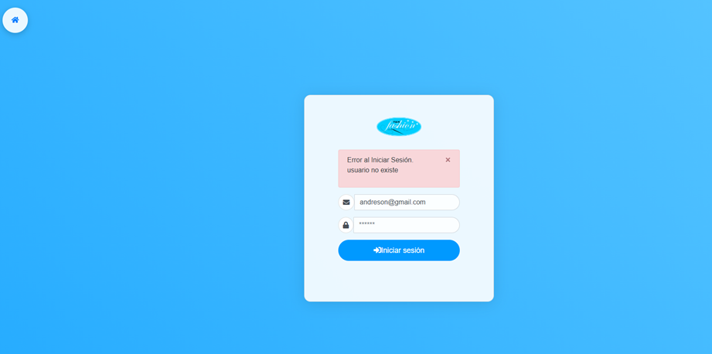
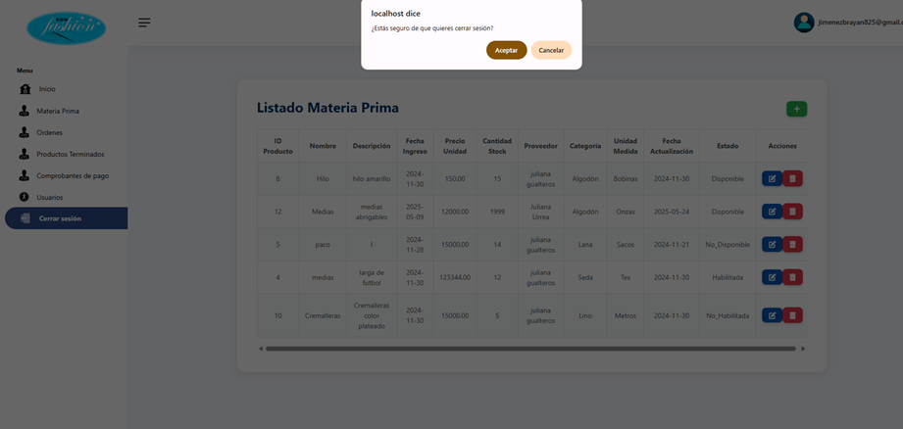

Perrequisitos
Módulo de autenticación – Prueba del código fuente. Revisión de clases, funciones, flujos lógicos de decisión para validar usuarios y contraseñas

Método Utilizado | Instrucciones de la Prueba
Prueba de la caja blanca | Revisión del código fuente relacionado al inicio de sesión. Validación del flujo lógico desde el ingreso de datos hasta la validación en base de datos. Evaluación de condiciones de control (credenciales válidas, inválidas, campos vacíos, etc.). Confirmación del manejo de sesiones y respuestas del sistema (mensajes).

Datos Entrada |  | Salida Esperada
Correo electronico y contraseña |  | Acceso concedido, alerta de error

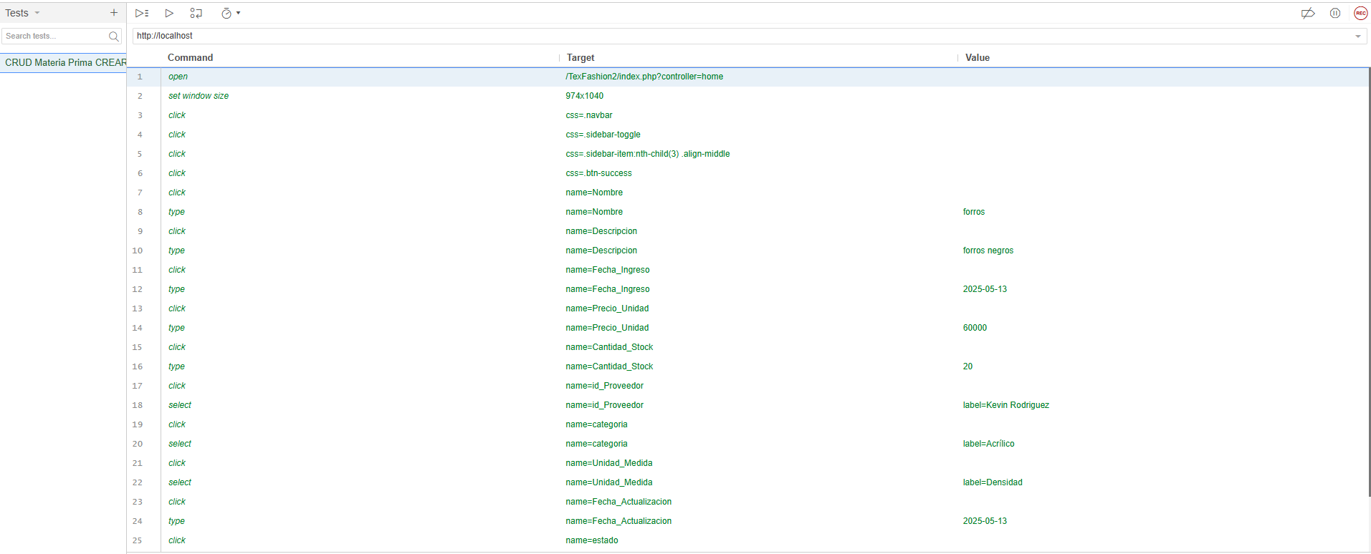

Identificador Prueba | Nombre Prueba |  | Responsable
CP02 | Crud Materia Prima |  | Juliana y Valentina
Descripción | Revision de sentencias, objetos y funciones

Servicio / Componente Probado
Listar documentos-Prueba de Código, revision de las clases, funciones, tomas de disiciones

Perrequisitos
Para la revisión del módulo, debe existir el formulario de Materia Prima con su respectiva funcionalidad CRUD (Crear, Leer, Modificar y Eliminar) completamente implementada y operativa. Además, debe estar correctamente enlazado con la base de datos correspondiente..

Método Utilizado | Instrucciones de la Prueba
Prueba de la caja blanca | Se revisó la clase MateriaPrima, donde se encuentran las funciones para guardar, modificar y eliminar los registros ingresados por los usuarios. A continuación, se detalla el comportamiento de cada función: Función Guardar: Al guardar un nuevo registro, el sistema ejecuta una consulta SQL previa para verificar si ya existe una materia prima con el mismo código o nombre. Si no hay duplicados, el sistema almacena correctamente los datos ingresados. Función Modificar: Antes de actualizar un registro existente, se ejecuta una consulta SQL para validar que el nuevo código o nombre no cause duplicidad. Si no se detectan conflictos, al presionar el botón "Modificar", los datos se actualizan en la base de datos. Función Eliminar: Cuando el usuario intenta eliminar un registro de materia prima, el sistema ejecuta una consulta SQL que valida si dicho registro tiene dependencias o relaciones (por ejemplo, con inventario, órdenes de producción, etc.). Si existen relaciones, no se permite la eliminación y se muestra un mensaje de advertencia. Si no hay relaciones, el registro se elimina correctamente.

 |  |  |  | 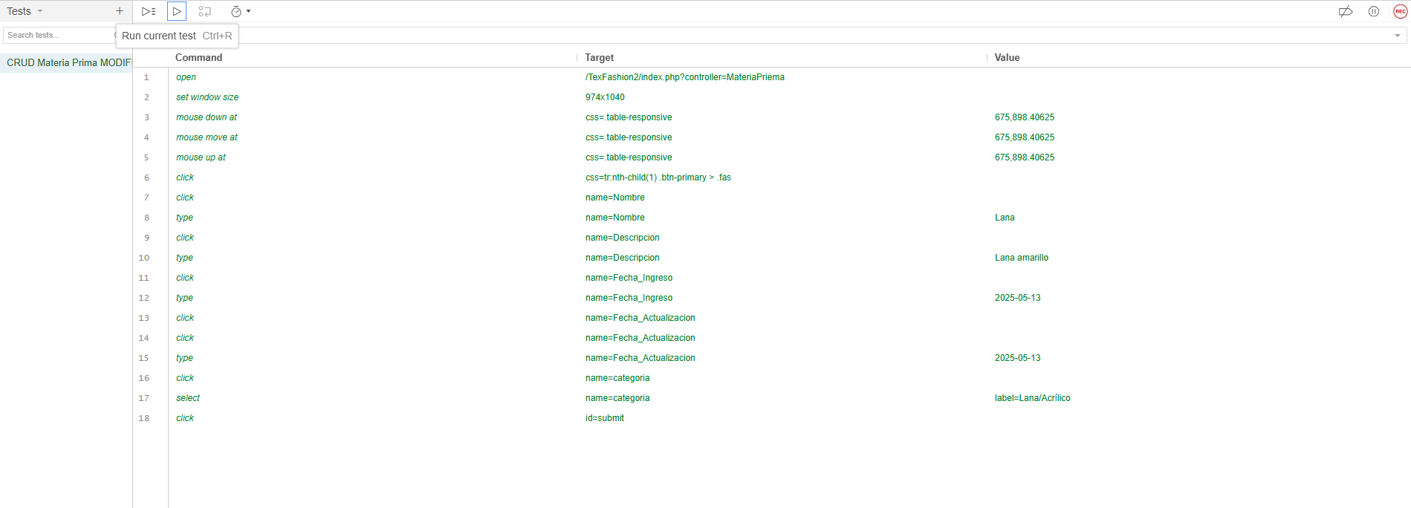 |  |  | 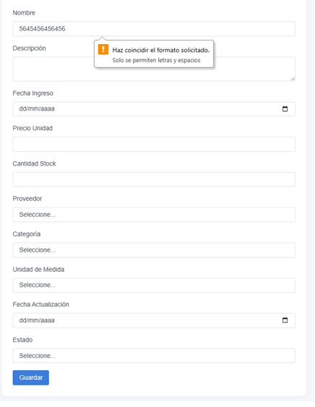 |  |  |  | 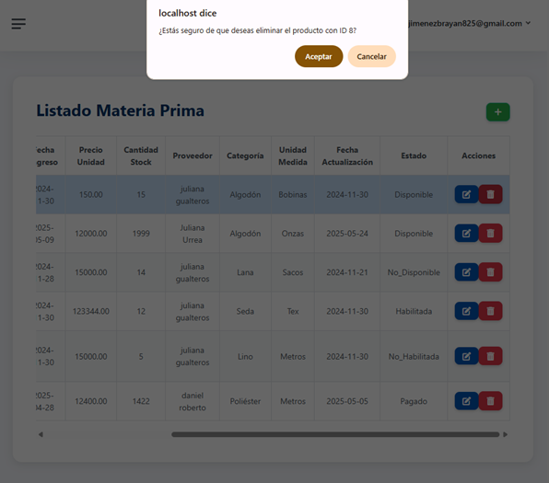

Datos Entrada |  | Salida Esperada
Código y nombre de una nueva Materia Prima, Datos actualizados de una Materia Prima existente, Código de Materia Prima sin relaciones, Código de Materia Prima con relaciones activas |  | Registro creado exitosamente si no existe duplicidad, Modificación realizada con éxito si no causa duplicidad., Eliminación del registro completada correctamente.Eliminación bloqueada, se muestra mensaje de advertencia por relaciones activas.

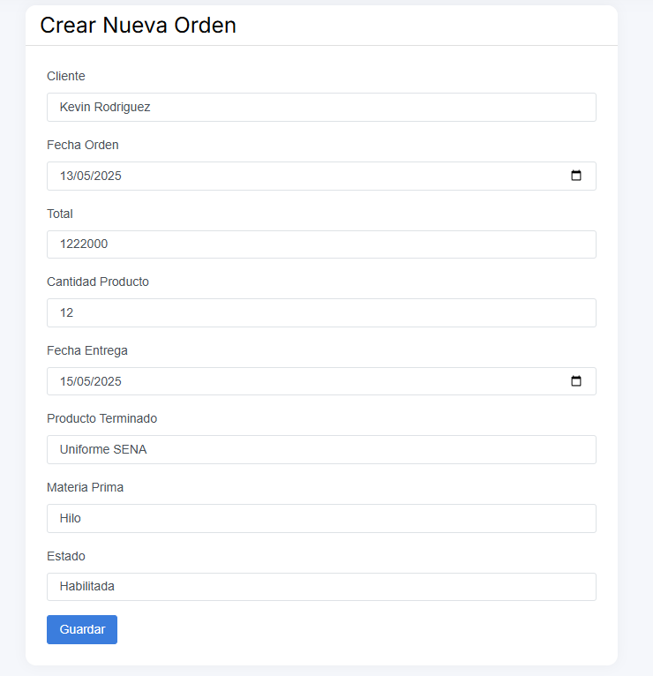
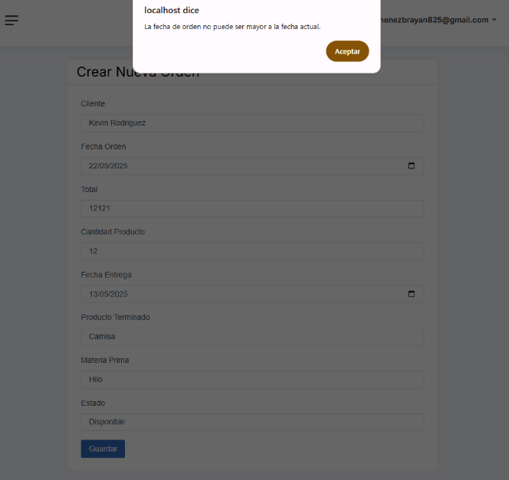
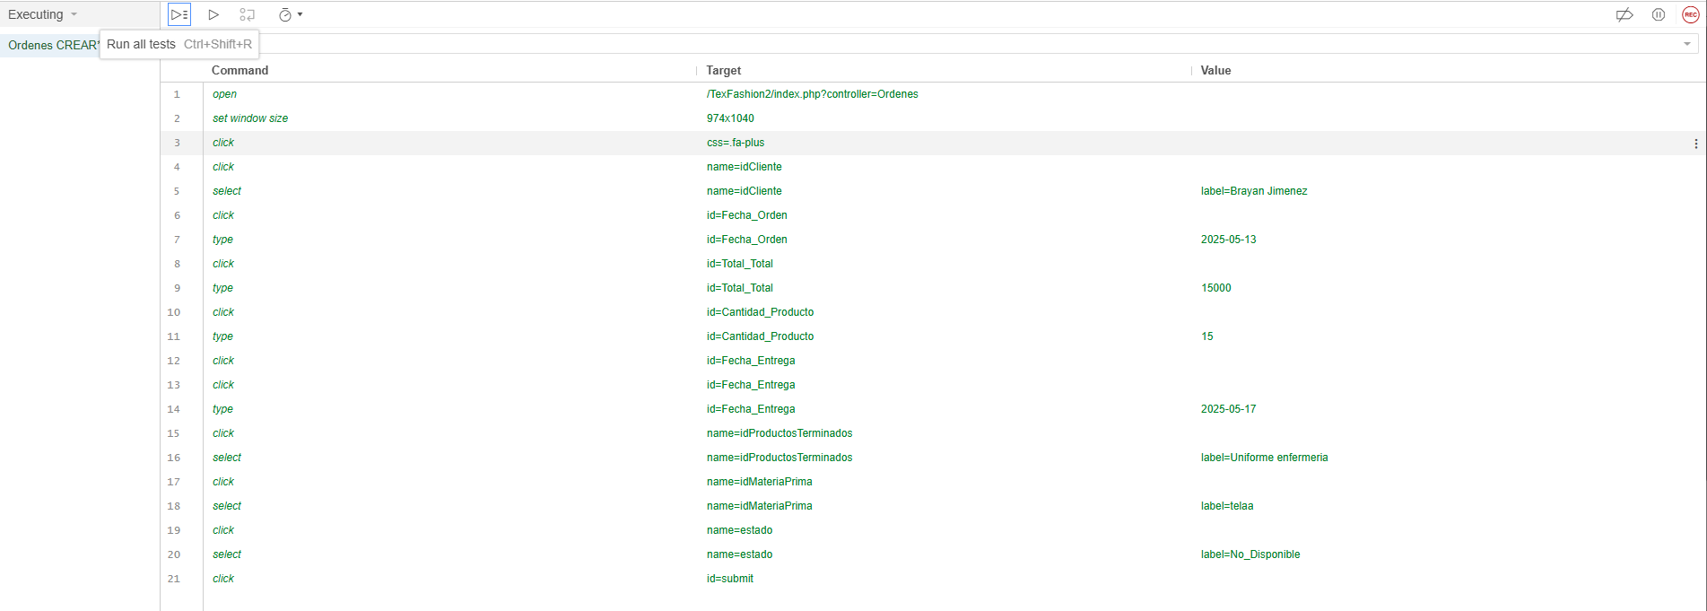
Identificador Prueba | Nombre Prueba |  | Responsable
CP03 | Crud Ordenes |  | Juliana y Valentina
Descripción | Revision de sentencias, objetos y funciones

Servicio / Componente Probado
Listar documentos-Prueba de Código, revision de las clases, funciones, tomas de disiciones

Perrequisitos
Para la revisión del módulo, debe existir el formulario de Órdenes con su respectiva funcionalidad CRUD (Crear, Leer, Modificar y Eliminar) completamente implementada y operativa. Además, debe estar correctamente enlazado con la base de datos correspondiente.

Método Utilizado | Instrucciones de la Prueba
Prueba de la caja negra | Se revisó la clase Orden, donde se encuentran las funciones para guardar, modificar y eliminar los registros ingresados por los usuarios. A continuación, se detalla el comportamiento de cada función: Función Guardar: Al guardar una nueva orden, el sistema ejecuta una consulta SQL previa para verificar si ya existe una orden con el mismo número de orden o referencia. Si no hay duplicados, se procede a almacenar correctamente la información ingresada por el usuario. Función Modificar: Antes de actualizar una orden existente, el sistema valida mediante una consulta SQL que el nuevo número o referencia de orden no se duplique con otro registro. Si no hay conflictos, al presionar el botón "Modificar", los datos son actualizados en la base de datos. Función Eliminar: Cuando el usuario intenta eliminar una orden, se ejecuta una consulta SQL para verificar si dicha orden tiene dependencias o relaciones activas (por ejemplo, con materias primas asociadas, entregas, o inventario). Si existen relaciones activas, se bloquea la eliminación y se muestra un mensaje de advertencia. Si no existen relaciones, el sistema permite eliminar la orden correctamente.

 |  |  |  |  |  |  |  | 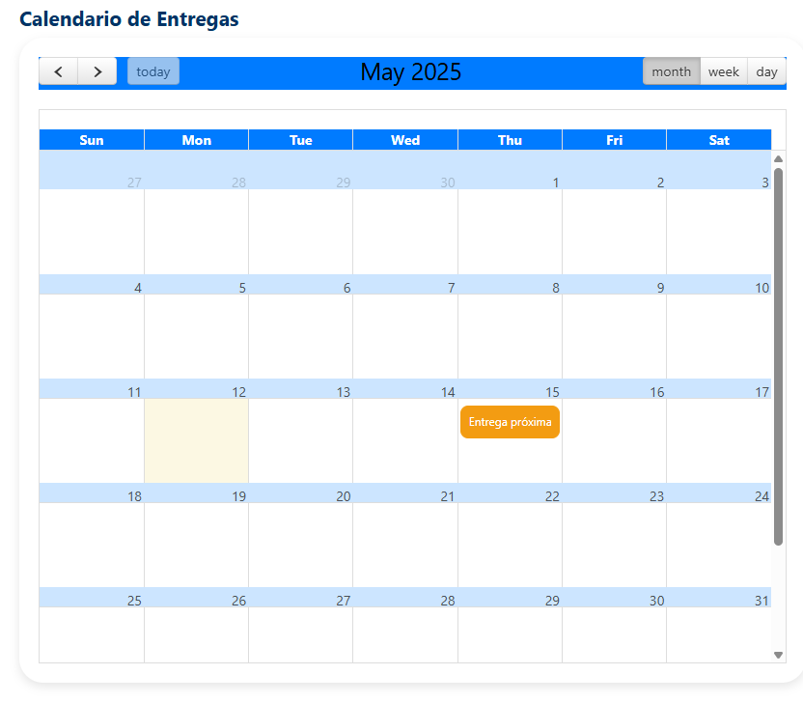 |  |  | 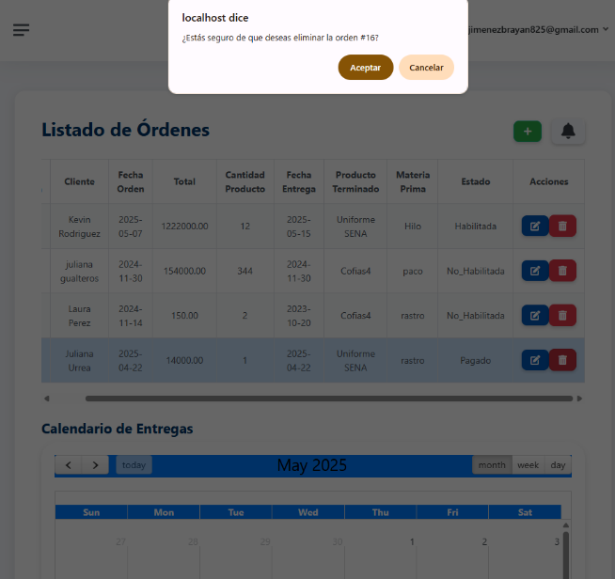

Datos Entrada |  | Salida Esperada
Número y datos de una nueva Orden Datos modificados de una Orden existente Número de Orden sin relaciones activas Número de Orden con relaciones activas (materia prima, entregas, etc.) |  | Registro creado exitosamente si no existe duplicidad. Modificación realizada con éxito si no causa duplicidad. Eliminación del registro completada correctamente. Eliminación bloqueada, se muestra mensaje de advertencia por relaciones activas.

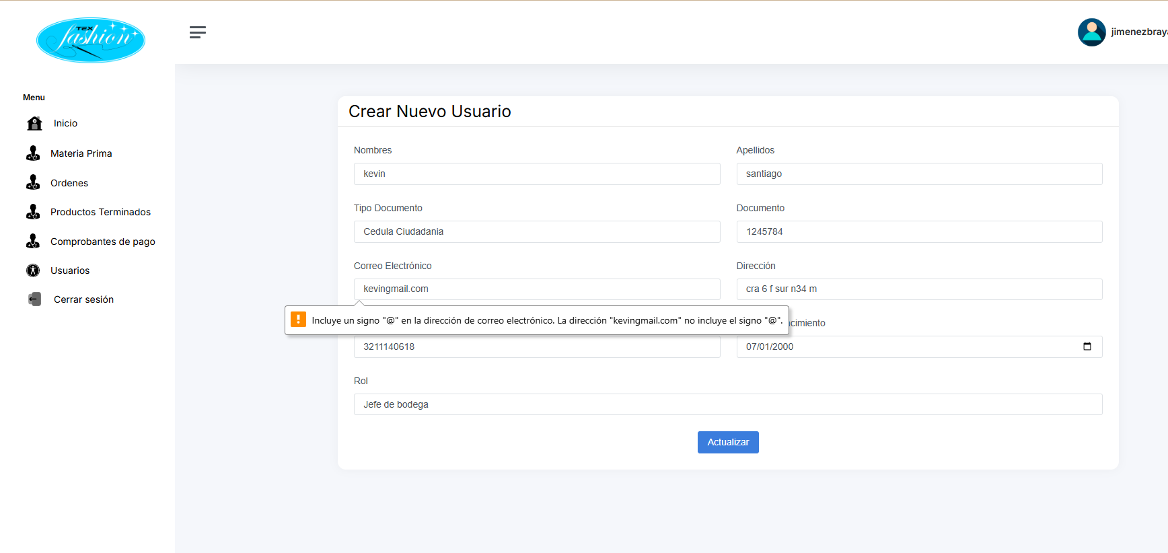
Identificador Prueba | Nombre Prueba |  | Responsable
CP04 | Crud Usuarios |  | Juliana y Valentina
Descripción | Revision de sentencias, objetos y funciones

Servicio / Componente Probado
Listar documentos-Prueba de Código, revision de las clases, funciones, tomas de disiciones

Perrequisitos
Para la revisión del módulo, debe existir el formulario de Usuarios con su respectiva funcionalidad CRUD (Crear, Leer, Modificar y Eliminar) completamente implementada y operativa. Además, debe estar correctamente enlazado con la base de datos correspondiente.

Método Utilizado | Instrucciones de la Prueba
Prueba de la caja negra | Se revisó la clase Usuario, donde se encuentran las funciones para guardar, modificar y eliminar los registros ingresados por los usuarios. A continuación, se detalla el comportamiento de cada función: Función Guardar: Al guardar un nuevo usuario, el sistema ejecuta una consulta SQL para verificar si ya existe un usuario con el mismo nombre de usuario o correo electrónico. Si no se encuentran duplicados, se almacena correctamente la información ingresada. Función Modificar: Antes de actualizar un usuario, el sistema valida mediante una consulta SQL que el nuevo nombre de usuario o correo electrónico no cause duplicidad. Si no se detectan conflictos, se actualizan los datos al presionar el botón "Modificar". Función Eliminar: Cuando el usuario intenta eliminar un registro, se ejecuta una consulta SQL para verificar si el usuario tiene dependencias o relaciones activas (por ejemplo, con pedidos, roles, permisos, etc.). Si existen relaciones activas, la eliminación se bloquea y se muestra un mensaje de advertencia. Si no hay relaciones, el usuario se elimina correctamente de la base de datos.

 |  |  |  |  |  |  |  | 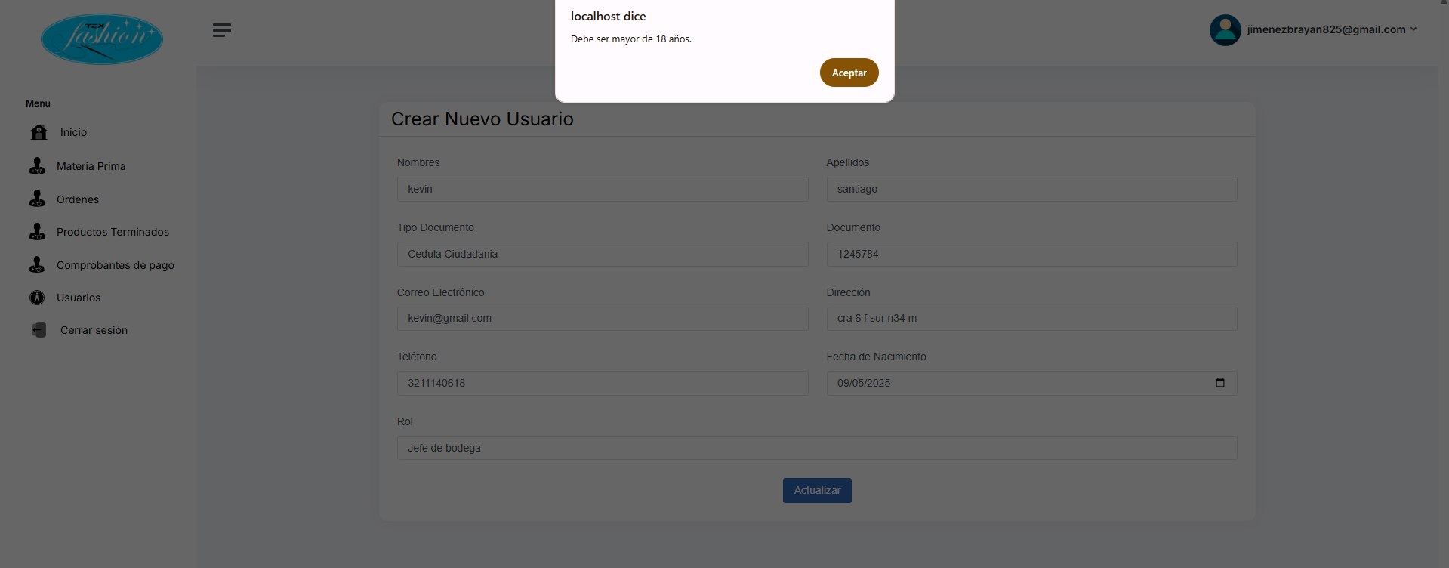 |  |  | 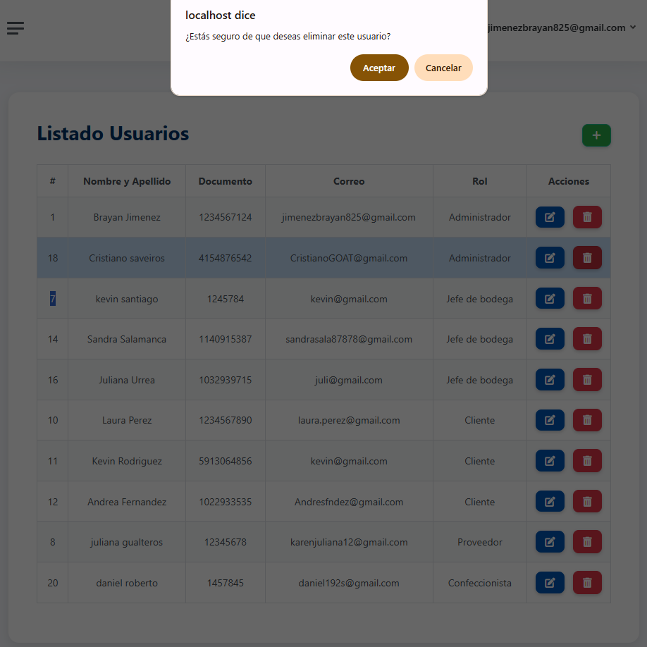

Datos Entrada |  | Salida Esperada
Nombre de usuario y correo electrónico de un nuevo usuario, Datos modificados de un usuario existente,Nombre de usuario con datos relacionados (por ejemplo, con roles o pedidos),Nombre de usuario sin relaciones activas |  | Registro creado exitosamente si no existe duplicidad (nombre de usuario o correo electrónico), Modificación realizada con éxito si no causa duplicidad, Eliminación bloqueada, se muestra mensaje de advertencia por relaciones activas, Eliminación del usuario completada correctamente

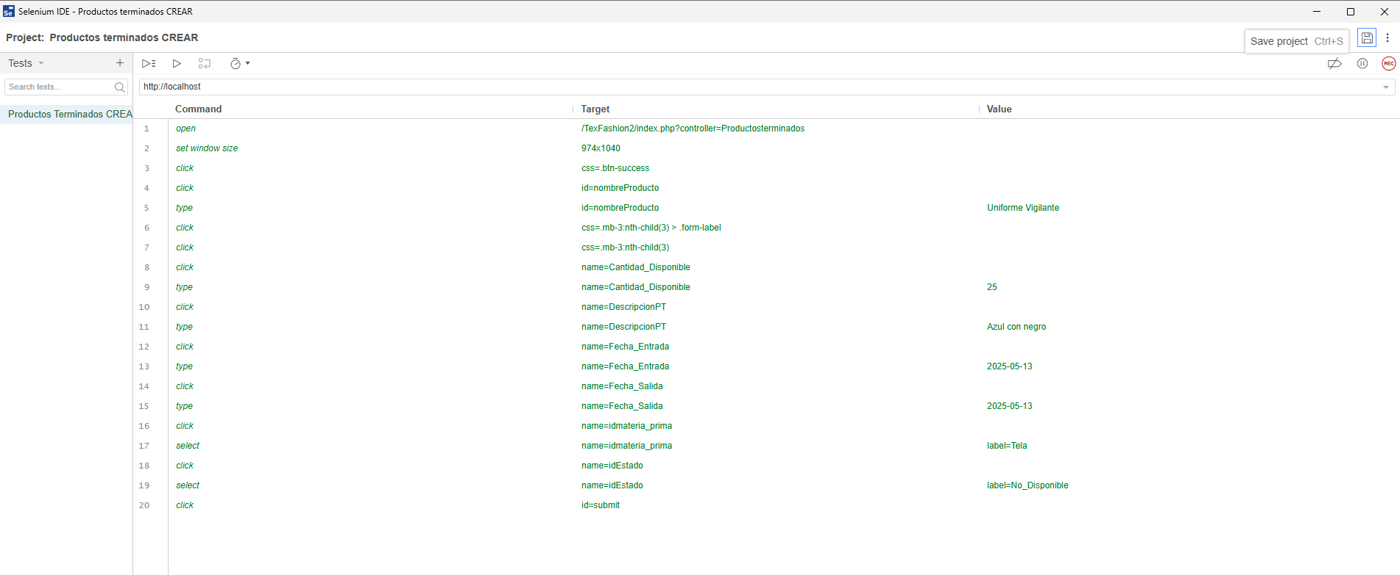
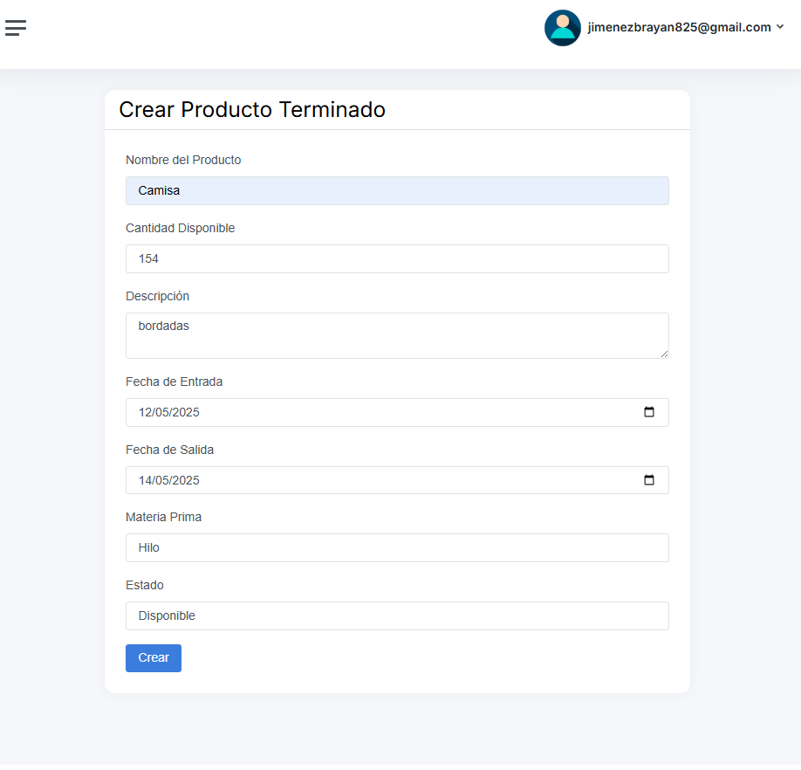
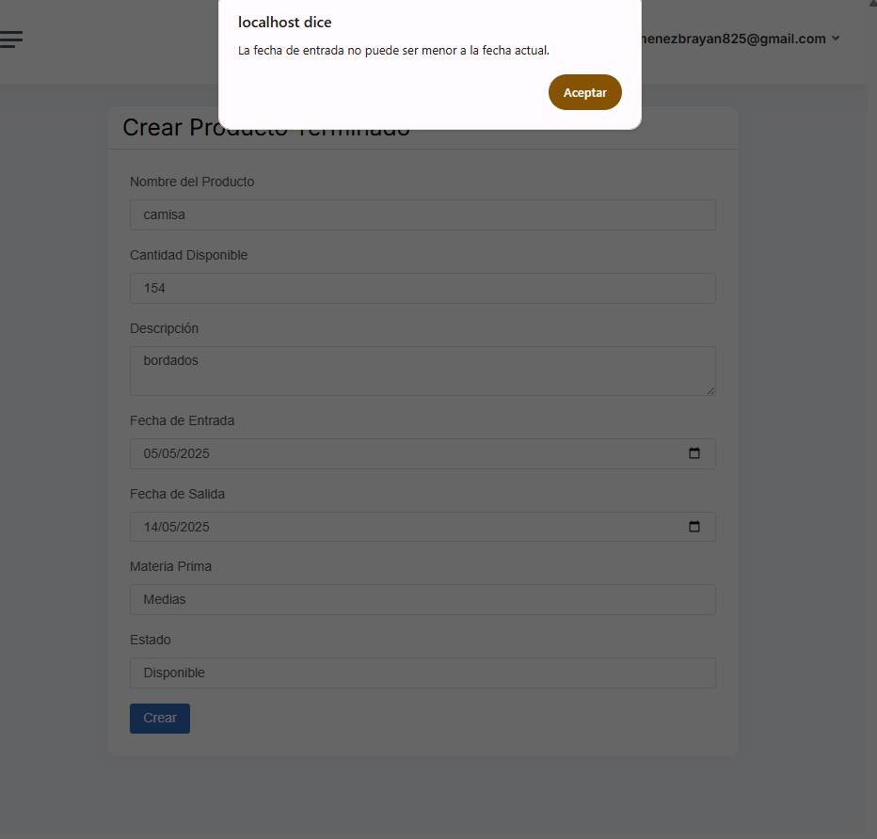
Identificador Prueba | Nombre Prueba |  | Responsable
CP05 | Crud Productos Terminados |  | Juliana y Valentina
Descripción | Revision de sentencias, objetos y funciones

Servicio / Componente Probado
Listar documentos-Prueba de Código, revision de las clases, funciones, tomas de disiciones

Perrequisitos
Para la revisión del módulo, debe existir el formulario de Productos Terminados con su respectiva funcionalidad CRUD (Crear, Leer, Modificar y Eliminar) completamente implementada y operativa. Además, debe estar correctamente enlazado con la base de datos correspondiente.

Método Utilizado | Instrucciones de la Prueba
Prueba de la caja negra | Se revisó la clase Producto Terminado, donde se encuentran las funciones para guardar, modificar y eliminar los registros ingresados por los usuarios. A continuación, se detalla el comportamiento de cada función: Función Guardar: Al guardar un nuevo producto terminado, el sistema ejecuta una consulta SQL para verificar si ya existe un producto con el mismo código de producto o nombre. Si no se encuentran duplicados, se almacena correctamente la información ingresada. Función Modificar: Antes de actualizar un producto, el sistema valida mediante una consulta SQL que el nuevo código de producto o nombre no cause duplicidad. Si no se detectan conflictos, se actualizan los datos al presionar el botón Modificar. Función Eliminar: Cuando el usuario intenta eliminar un producto, se ejecuta una consulta SQL para verificar si el producto tiene dependencias o relaciones activas (por ejemplo, con órdenes de producción, inventario, etc.). Si existen relaciones activas, la eliminación se bloquea y se muestra un mensaje de advertencia. Si no hay relaciones, el sistema permite eliminar el producto correctamente.

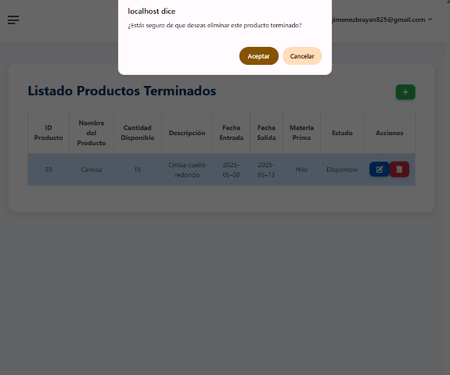
 |  |  |  | 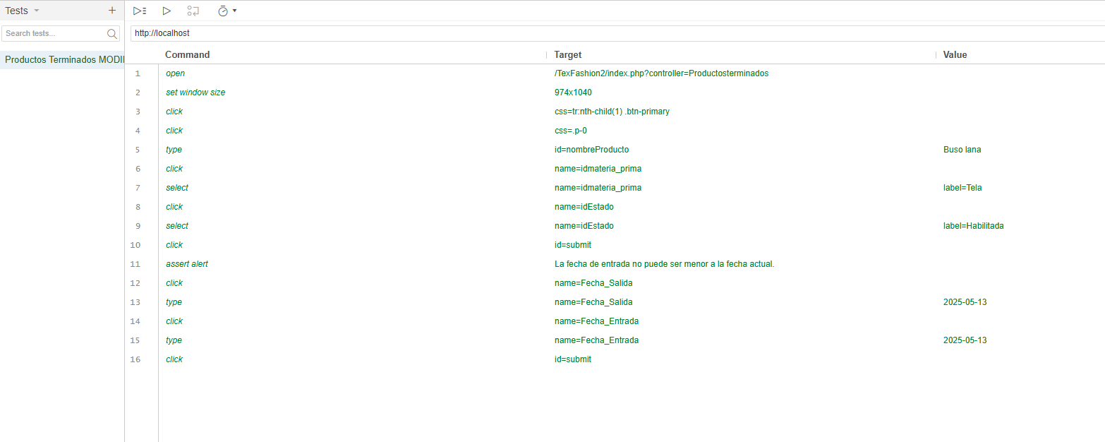 |  |  |  | 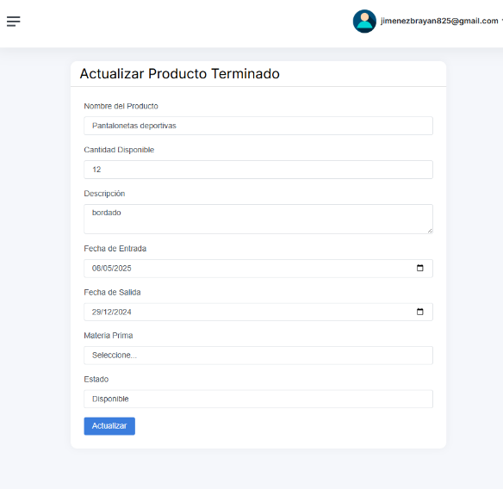 |  | 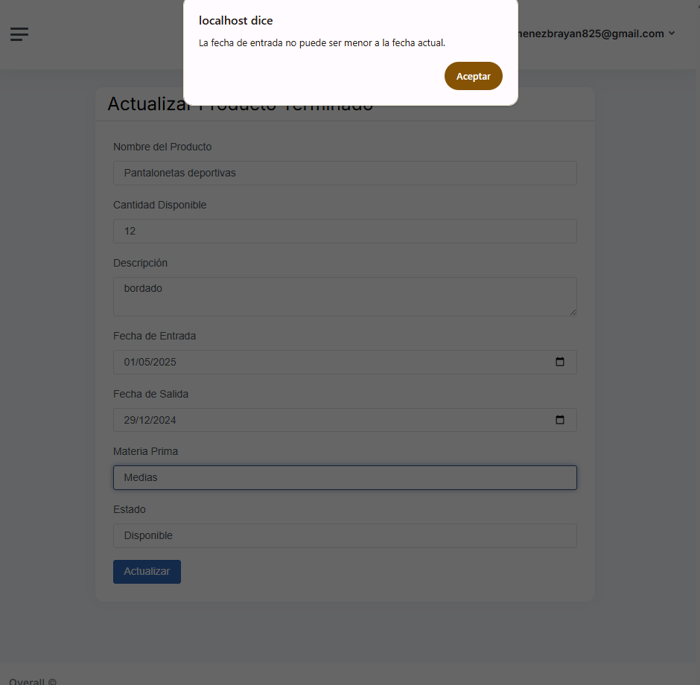

Datos Entrada |  | Salida Esperada
Código de producto y nombre de un nuevo producto terminado, Datos modificados de un producto existente, Código de producto con datos relacionados (por ejemplo, con órdenes o inventario), Código de producto sin relaciones activas |  | Registro creado exitosamente si no existe duplicidad (código de producto o nombre), Modificación realizada con éxito si no causa duplicidad, Eliminación bloqueada, se muestra mensaje de advertencia por relaciones activas, Eliminación del producto completada correctamente.

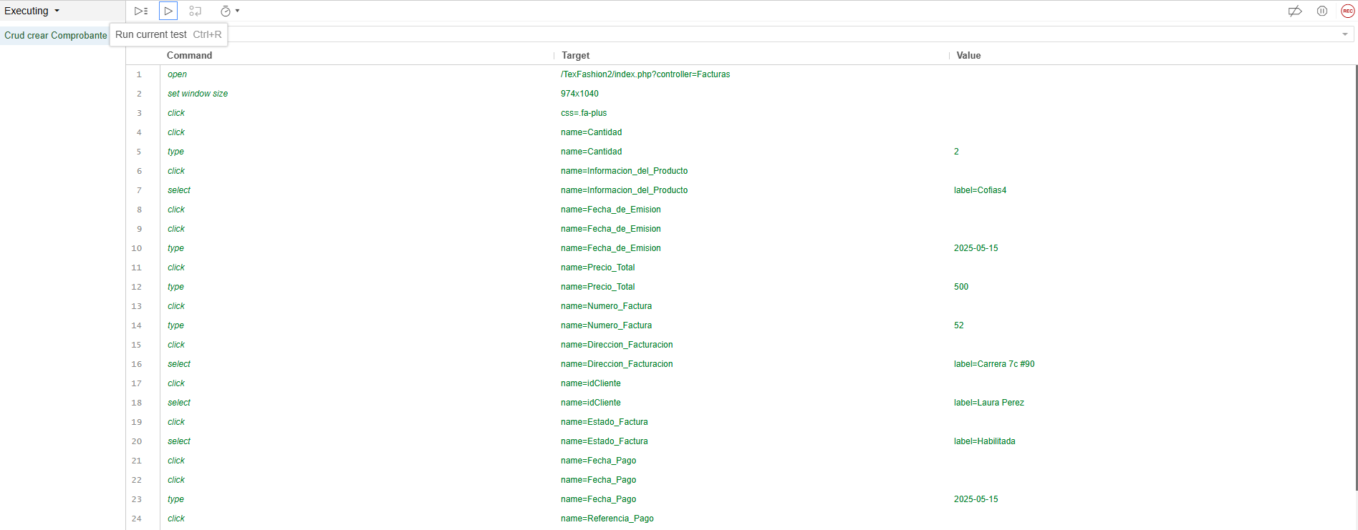
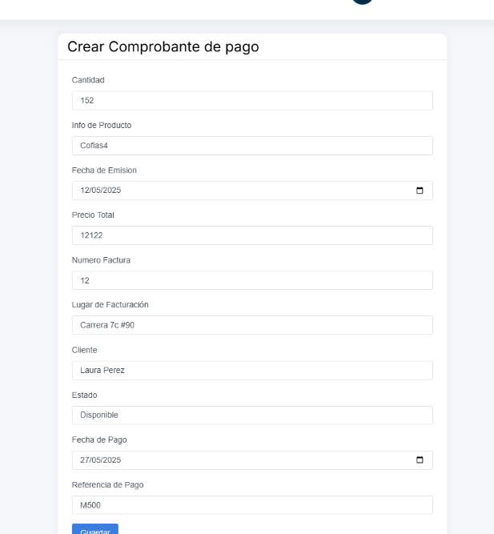
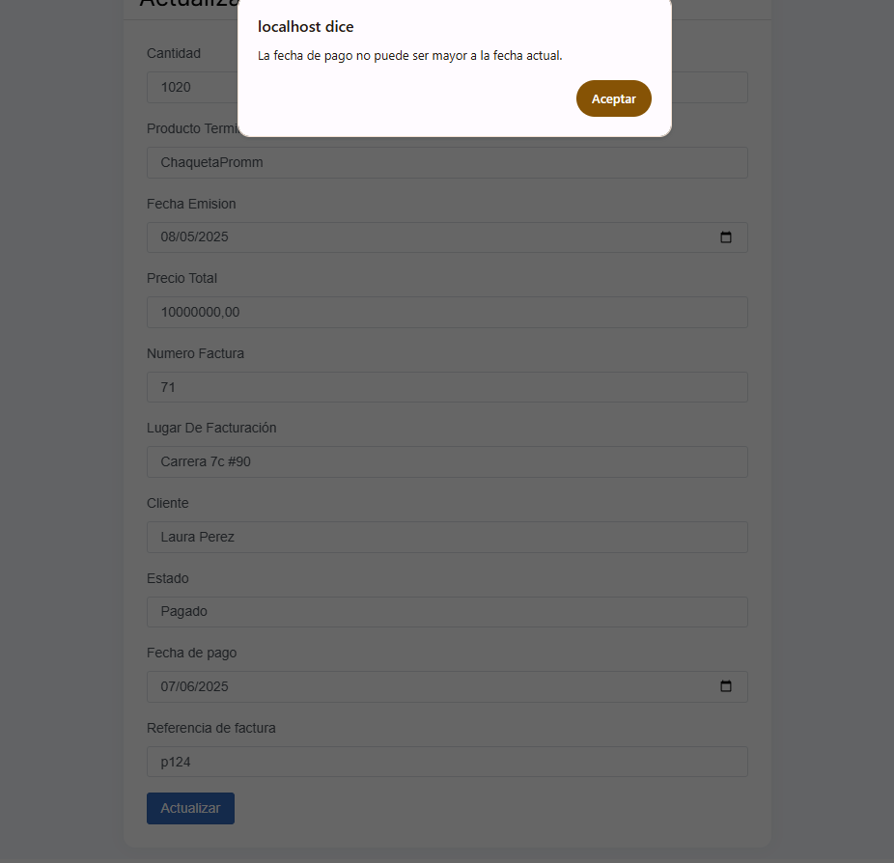
Identificador Prueba | Nombre Prueba |  | Responsable
CP05 | Crud Productos Terminados |  | Juliana y Valentina
Descripción | Revision de sentencias, objetos y funciones

Servicio / Componente Probado
Listar documentos-Prueba de Código, revision de las clases, funciones, tomas de disiciones


Perrequisitos
Para la revisión del módulo, debe existir el formulario de Comprobante de Pago con su respectiva funcionalidad CRUD (Crear, Leer, Modificar y Eliminar) completamente implementada y operativa. Además, debe estar correctamente enlazado con la base de datos correspondiente.

Método Utilizado | Instrucciones de la Prueba
Prueba de la caja negra | Se revisó la clase ComprobantePago, donde se encuentran las funciones para guardar, modificar y eliminar los registros ingresados por los usuarios. A continuación, se detalla el comportamiento de cada función: Función Guardar: El sistema verifica si el número de comprobante ya existe en la base de datos. Si el número de comprobante no está duplicado, se realiza una consulta SQL para almacenar la nueva entrada. En caso de duplicidad, se muestra un mensaje de advertencia al usuario indicando que el número de comprobante ya existe. Función Modificar: Antes de modificar un comprobante de pago, se valida si el nuevo número de comprobante o los datos relacionados causan duplicidad. Si no se detecta duplicidad en los datos, el sistema realiza una consulta SQL para actualizar el comprobante. En caso de que el número o datos de comprobante ya existan, se muestra un mensaje de advertencia indicando la duplicidad y no se permite la modificación. Función Eliminar: Cuando el usuario intenta eliminar un comprobante de pago, el sistema ejecuta una consulta SQL para verificar si el comprobante tiene relaciones activas (por ejemplo, si ya ha sido registrado en una venta o transacción de pago). Si existen relaciones activas, la eliminación se bloquea y se muestra un mensaje de advertencia. Si no hay relaciones activas, el sistema permite eliminar el comprobante correctamente y muestra un mensaje de confirmación de la eliminación exitosa.

 |  |  |  |  |  |  | 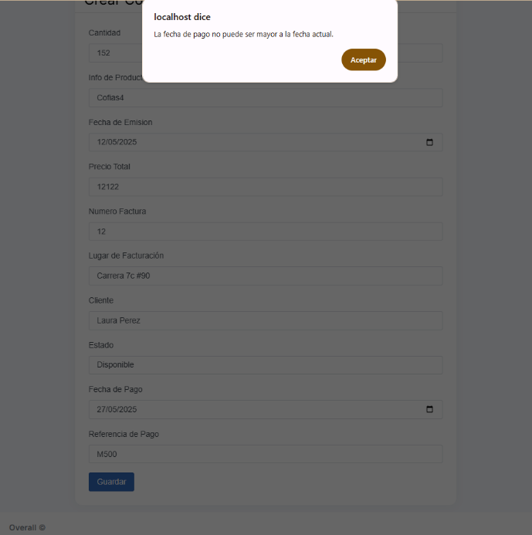 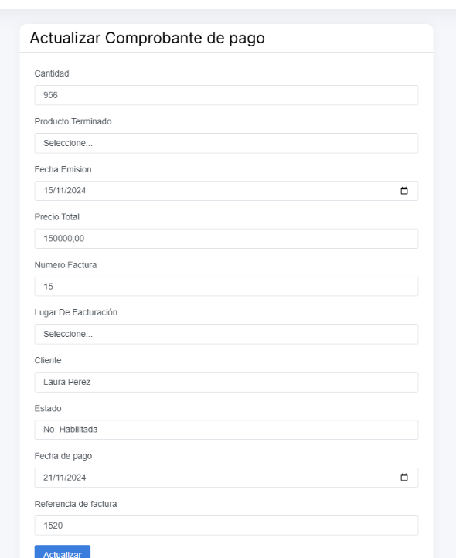 |  | 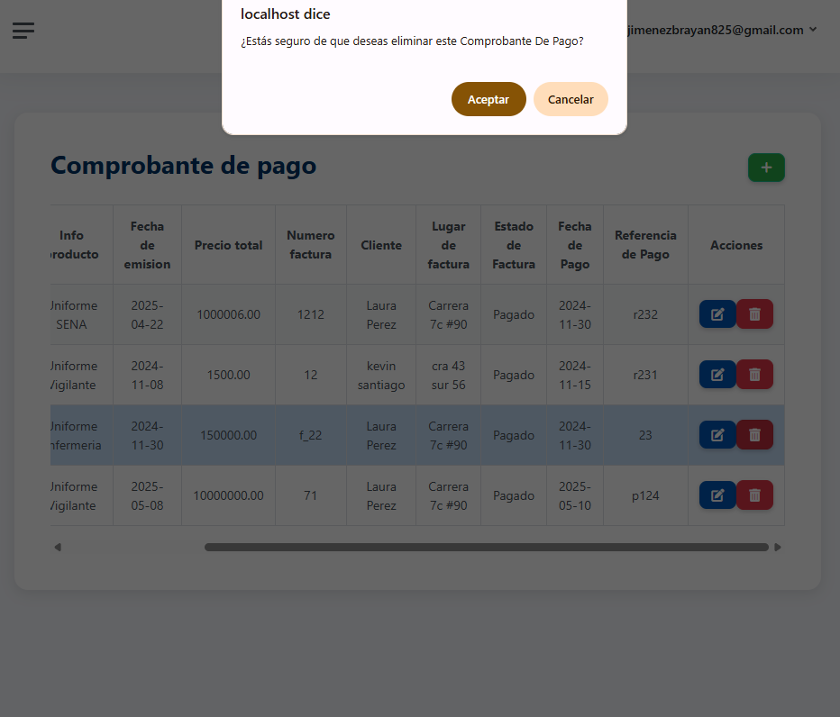

Datos Entrada |  | Salida Esperada
Número de comprobante y datos de pago (nuevo),Datos modificados de un comprobante existente,Número de comprobante con relaciones activas,Número de comprobante sin relaciones activas |  | Registro creado exitosamente si no existe duplicidad en el número de comprobante, Modificación realizada con éxito si no causa duplicidad, Eliminación bloqueada, se muestra mensaje de advertencia por relaciones activas.Eliminación del comprobante completada correctamente.

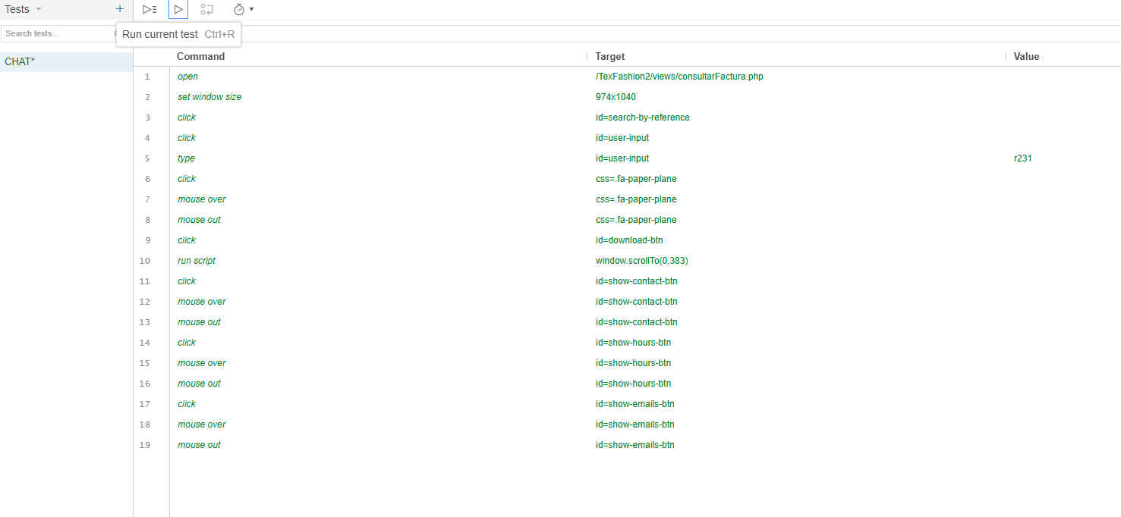
Identificador Prueba | Nombre Prueba |  | Responsable
CP06 | Chat Boot Comprobantes de Pago |  | Juliana y Valentina
Descripción | Revision de sentencias, objetos y funciones

Servicio / Componente Probado
Listar documentos-Prueba de Código, revision de las clases, funciones, tomas de disiciones

Perrequisitos
Para la revisión del módulo, debe existir el formulario de Comprobante de Pago con su respectiva funcionalidad CRUD (Crear, Leer, Modificar y Eliminar) completamente implementada y operativa. Además, debe estar correctamente enlazado con la base de datos correspondiente

Método Utilizado | Instrucciones de la Prueba
Prueba de la caja negra | Se revisó la clase ComprobantePago, donde se encuentran las funciones para guardar, modificar y eliminar los registros ingresados por los usuarios. A continuación, se detalla el comportamiento de cada función, pero aplicando el enfoque para el chatbot:. Función Consultar Factura por Referencia de Pago: Entrada: El usuario ingresa una referencia de pago (por ejemplo, número de referencia o ID de transacción). Proceso:El chatbot consulta la base de datos con el número de referencia proporcionado. Si la referencia existe, devuelve los datos de la factura asociada (número de factura, monto, fecha, estado de pago). Si la referencia no existe, el chatbot indica que no se encontró información. Salida esperada: Los detalles de la factura solicitada o un mensaje indicando que no se encontró la referencia. 2. Función Descargar Factura en PDF: Entrada: El usuario solicita descargar la factura en formato PDF. Proceso: El chatbot consulta la base de datos para obtener la factura correspondiente a la referencia de pago. Si la factura está disponible, genera un archivo PDF y proporciona un enlace para la descarga. Salida esperada: Enlace para descargar la factura en formato PDF. 3. Función Consultar Horarios de Atención: Entrada: El usuario solicita conocer los horarios de atención. Proceso:El chatbot recupera los horarios de atención de la base de datos o de una fuente de información predefinida. Salida esperada: El chatbot proporciona los horarios de atención establecidos. 4. Función Obtener Correos de Contacto: Entrada: El usuario solicita obtener el correo electrónico para contacto. Proceso:El chatbot muestra un correo electrónico o varios según la consulta (por ejemplo, soporte, ventas, etc.). Salida esperada: Correo(s) electrónico(s) proporcionados. 5. Función Conocer Ubicación del Lugar: Entrada: El usuario solicita la ubicación física del lugar.

 |  |  |  | 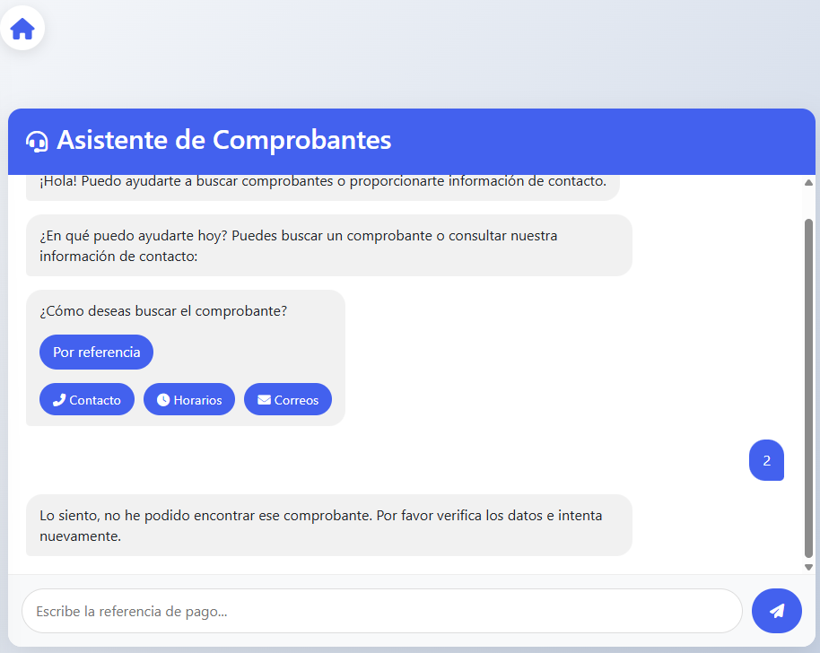 |  | 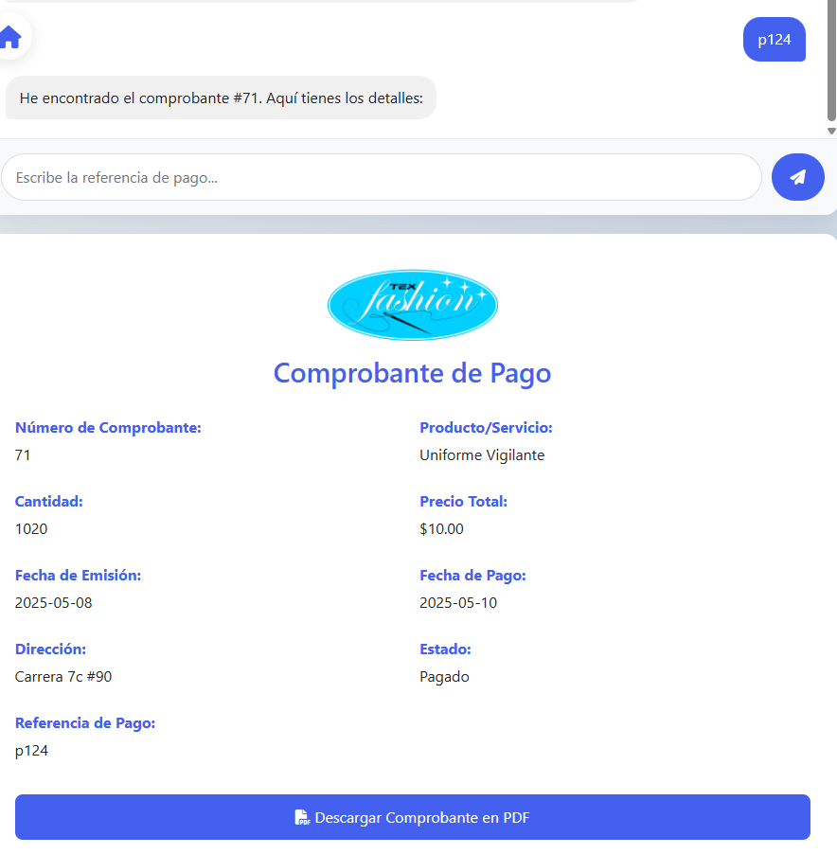 |  |  | 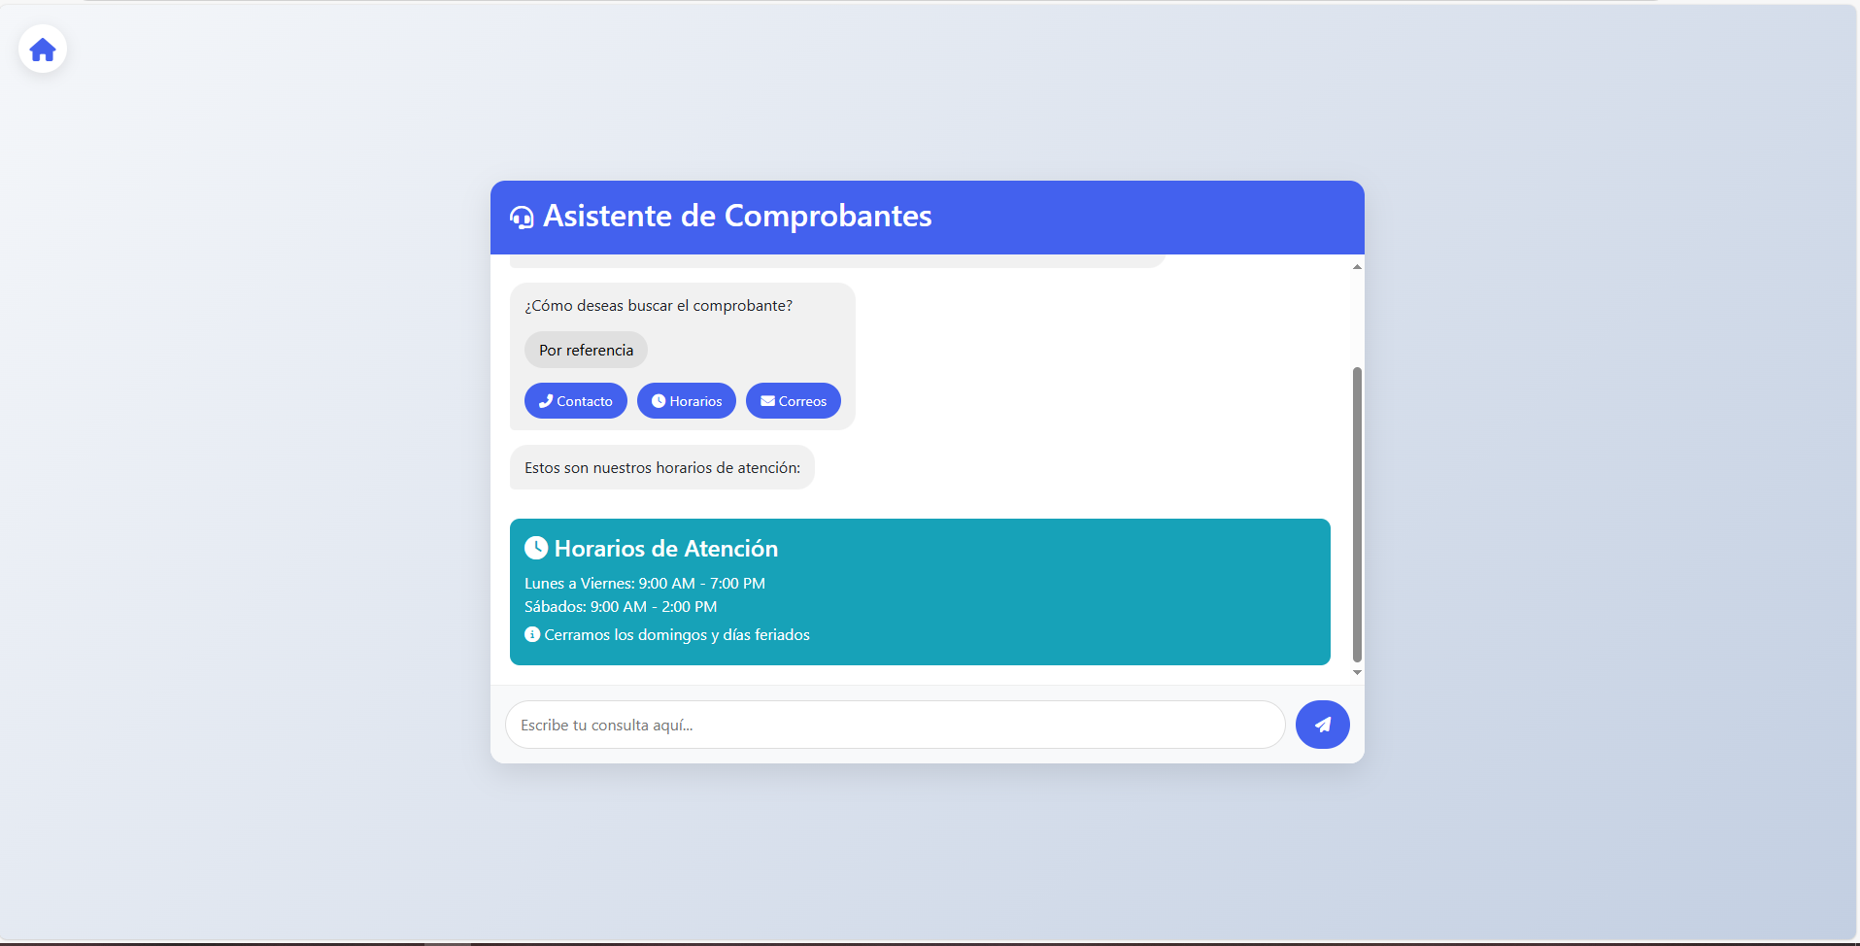

Datos Entrada |  | Salida Esperada
Referencia de pago (número o ID de transacción), Solicitud de descarga de factura PDF, Solicitud de horarios de atención, Solicitud de correos de contacto, Solicitud de ubicación del lugar |  | Detalles de la factura correspondiente, como monto, fecha, estado de pago, etc., Enlace para descargar la factura en formato PDF, Horarios de atención disponibles, Correo(s) de contacto proporcionados (soporte, ventas, etc.), Dirección física del lugar o enlace a Google Maps.

